Sheet1
报价
图片 | 数量 | 尺码 | 单价/件 | 金额
 123 | 2 | L
 | 123 | M
 | 22 | XL
 | 1 | S
 123 | 23 | M
 | 1 | S
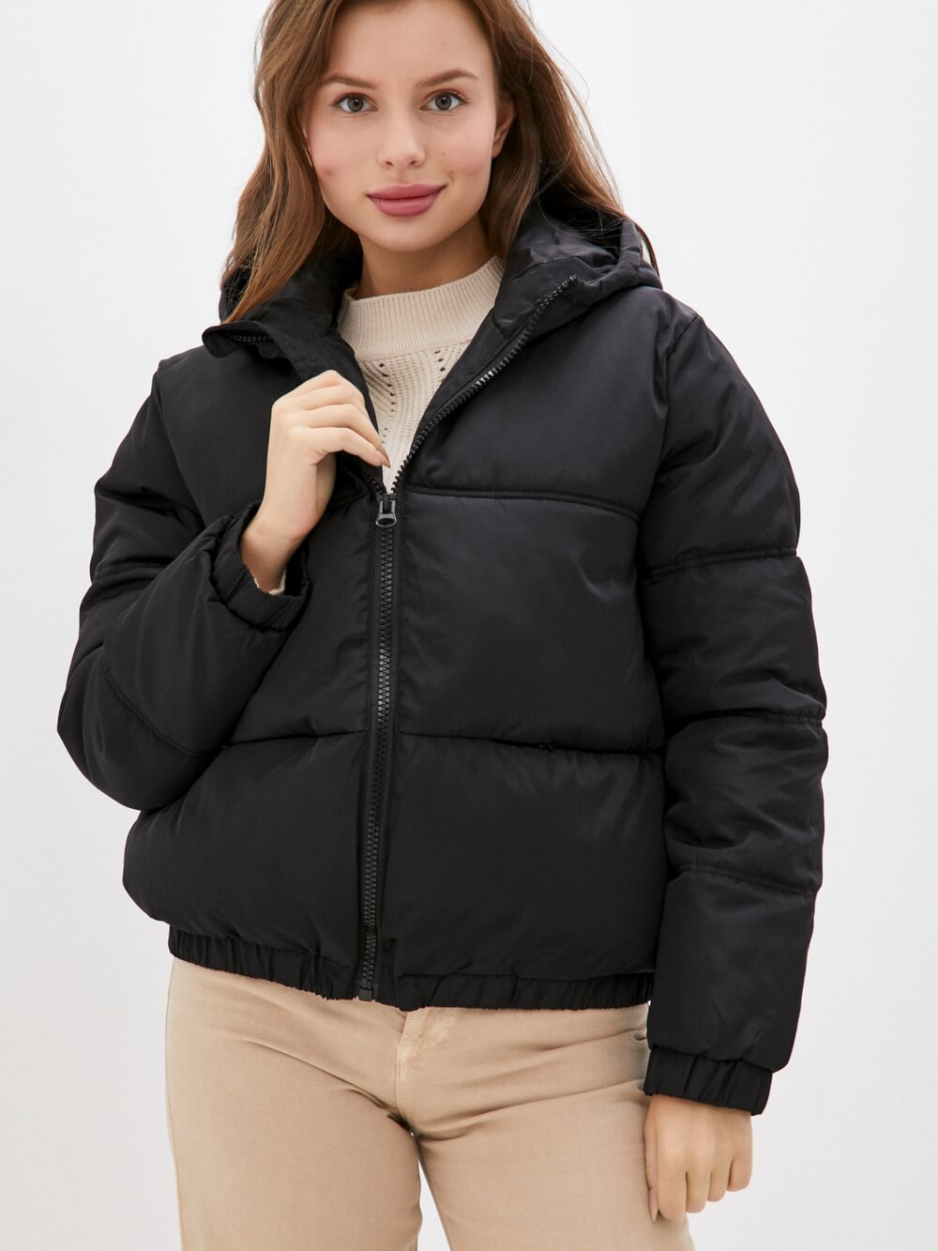
 | 10 | L
за доставку
TOTAL | 182

